Sheet1
厂区雕塑立牌喷漆清单
项目 | 名称 | 材质 | 尺寸（mm） | 数量（块） | 单价（元） | 金额（元） | 备注
清正廉洁展板 | 框架 | 喷漆 | 1200x1710mm | 4 |  |  | 4
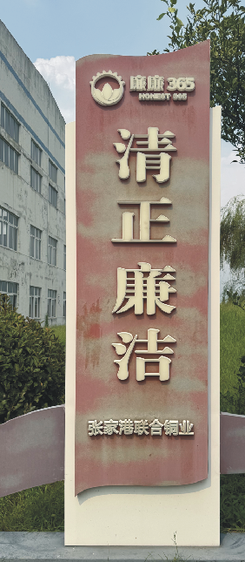
 | 况钟:与包青天齐名 范仲淹:改革先锋 清廉治家 韦应物:三贤之首 陆绩:廉石还乡 | 5mm雪弗板UV | 800x1200mm | 4
清正廉洁雕塑立牌 | 底板 | 喷漆 | 2420x740mm | 1
 | 清正廉洁 | 20mm白色雪弗板雕刻 | 360x285mm | 4
 | 张家港联合铜业 |  | 70mm | 7
 | logo |  | 200mm | 1
 | 廉廉365 |  | 75mm | 5
 | HONEST 365 |  | 35mm | 9
 | 浩然正气 | 3mm白色亚克力雕刻UV | 775x890mm | 1
 | 淡泊名利 |  | 775x890mm | 1
 | 两袖清风 |  | 775x890mm | 1
 | 一身正气 |  | 775x890mm | 1
 | 大公无私 |  | 775x890mm | 1
 | 廉洁自律 |  | 775x890mm | 1
 | 底板 | 喷漆 | 7000x935mm | 1
 | 人民有信仰 国家有力量 民族有希望 | 15mm厚雪弗板字 | 130mm | 15 |  |  | 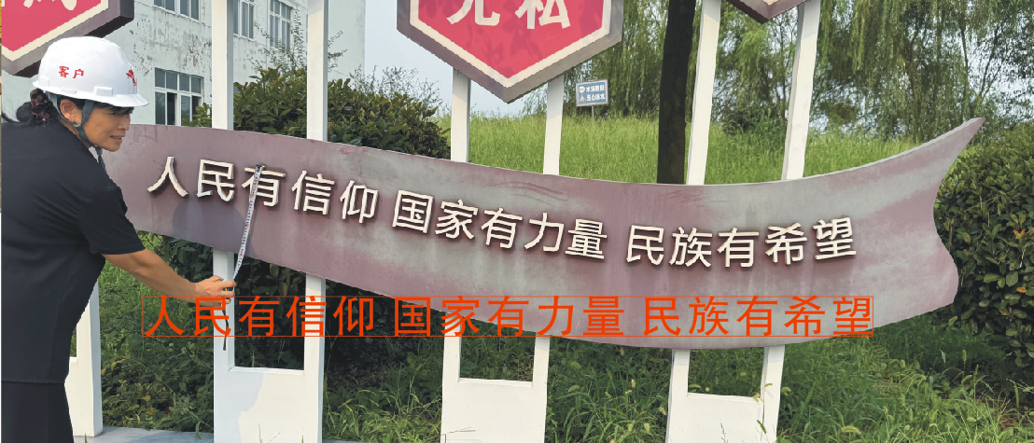
 | 道旗 | 刀刮布印刷 | 40*120 | 5套 |  |  | 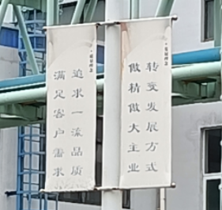
合计（元）

